상품제안서
아이리버 듀얼코일 차량용 핸드폰 고속무선충전 거치대 ICR-L301W | 상품코드: F22016

 |  |  |  |  |  |  | 02-412-0044 | www.easy1.co.kr
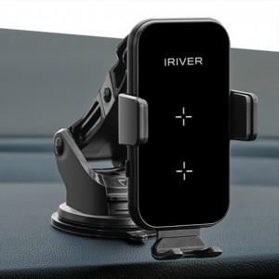

【상세/제작정보】

【인쇄/포장옵션】 | 실크, 레이저 / 포장지포장

【공급단가】 | 수량 | 20~ | 100~ | 300~ | 500~ | 1,000~
*VAT별도 | 단가 | 39,450원 | 38,040원 | 36,630원 | 35,220원 | 33,810원

【상품 URL】 | http://www.easy1.co.kr/src/goods_detail.php?gdno=22016

